상품제안서
국산천연소가죽 명함지갑(1022) | 상품코드: S17121

 |  |  |  |  |  |  | 02-713-8555 | www.synergygift.co.kr
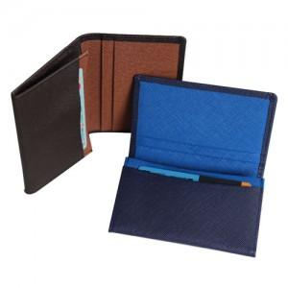

【상세/제작정보】

【인쇄/포장옵션】 | 불박 / 포장지포장

【공급단가】 | 수량 | 100~ | 300~ | 500~ | 1,000~ | 3,000~
*VAT별도 | 브라운투톤 | 17,300원 | 16,600원 | 16,100원 | 15,900원 | 15,600원
 | 네이비투톤 | 17,300원 | 16,600원 | 16,100원 | 15,900원 | 15,600원

【상품 URL】 | https://www.synergygift.co.kr:443/src/goods_detail.php?gdno=5732

